申込様式EX
ゼロカーボンシティ高松ロゴ ピンバッチ購入申込書

この度、高松市脱炭素型都市推進会議の取組として販売中の『ゼロカーボンシティたかまつ』ロゴピンバッチは、本市がゼロカーボンシティ実現に向けて、市民や事業者の皆様と共に取り組んでいく機運を醸成するほか、地域や企業等におけるカーボンニュートラルへの取組を象徴するシンボルとして、取組のイメージアップ等にも活用いただけるよう、スーツの胸元等へ付けていただくことをイメージして作成しております！デザインは、２種類ご用意！１つ目はSDGsのカラーホイールバッチと重ね付けしても映えるよう、ロゴマークを中心に、地球温暖化防止対策の一つとして本市が推進している「緑のカーテン」をイメージし、ゴーヤの花と実をあしらった丸形のデザイン。２つ目は１つのバッチにカーボンニュートラルとSDGsの両方の要素を取り入れたスクエア型のデザインです。この機会に是非お買い求めください！ ①ロゴピンタイプA（ゴーヤ）500円 ②ロゴピンタイプB（SDGs）300円

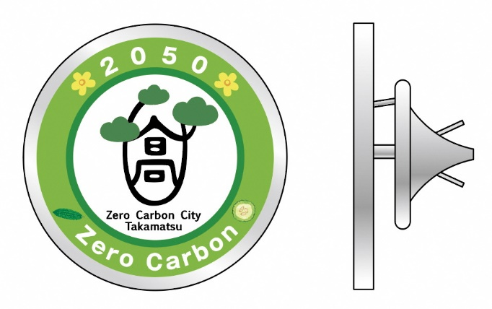


サイズW26×H12㎜
※留め具はいずれのタイプもバタフライ型クラッチ
サイズ２０ｍｍφ
〇予約購入申込記入欄 ※黄色のセルに購入希望個数を入力すると自動計算します
 |  |  |  | 申込日：令和 年 月 日
氏 名 （企業、団体名等）
御 住 所 |  | 〒 -
御 連 絡 先 |  | お電話： mail： 御担当者名(企業、団体等でお申込みの場合は記入）：
御注文 内 容 | タイプＡ (ゴーヤ） |  | 個 | ＠500円× | 0 | 個＝ | 0
 | タイプＢ （SDGs） |  | 個 | ＠300円× | 0 | 個＝ | 0
 | 合 計 | 0 | 個 | 合 計 額 |  | ¥0

